業務フロー
システム名 |  |  | システム種別 |  | 基本設計書 |  | 作成者 | 作成日 | 更新者 | 更新日 | 版数
POSサーバー |  |  | POSサーバ |  |  |  | SonMNT | 2023-06-07 | TuyenNH | 2024-09-17 | 0.4

機能カテゴリー |  | 81_釣銭機警告設定 |  | 項目 |  | 概要設計 | 業務フロー

 | ●1_自動釣銭機

●●
画面表示
●●
モーダル表示

●●
処理機能
本来なら、処理内で分岐もあるとは思いますが、今回は、分岐処理についても、一括で処理機能と定義しています。
●●
音声ファイル

 | ●1_レジ周辺機器

セカンドディスプレイ
●●
セカンドディスプレイ画面表示
スキャナー
●●
スキャナー

スキャナー
自動釣銭機
●●
自動釣銭機
プリンター
●●

磁気カードリーダー
磁気カードリーダー
エフケイシステム 両面双方向読み取り MJR-100

 | ●外部連携

●●
API連携
本来ならDBですが、DBの意味で使用しています。
●●
他の機能への連携

●●
端末内DB
設定関連などのDB
最新
ボタン名

最新
分岐・判定

●●
他の機能部門への連携

機能概要
システム名 |  |  | システム種別 |  | 基本設計書 |  | 作成者 | 作成日 | 更新者 | 更新日 | 版数
POSサーバー |  |  | POSサーバ |  |  |  | SonMNT | 2024-06-05 | TuyenNH | 2024-09-17 | 0.4

機能カテゴリ |  | 81_釣銭機警告設定 |  | 項目 |  | 概要設計 | 機能概要

X1_メニュー機能
 | 81_釣銭機警告設定
 |  |  |  |  |  |  |  |  |  |  |  | 1
 |  |  |  |  |  |  |  |  |  |  |  | 2
 |  |  |  |  |  |  |  |  |  |  |  | 3
 |  |  |  |  |  |  |  |  |  |  |  | 4
 |  |  |  |  |  |  |  |  |  |  |  | 5
81_釣銭機警告設定
ID Menu item MF081
 |  |  |  |  |  |  |  |  |  |  |  | 6
 |  |  |  |  |  |  |  |  |  |  |  | 7
 |  |  |  |  |  |  |  |  |  |  |  | 8
 |  |  |  |  |  |  |  |  |  |  |  | 9
 |  |  |  |  |  |  |  |  |  |  |  | 10
 |  |  |  |  |  |  |  |  |  |  |  | 11
SC8101
釣銭機警告設定画面
 |  |  |  |  |  |  |  |  |  |  |  | 12
 |  |  |  |  |  |  |  |  |  |  |  | 13
 |  |  |  |  |  |  |  |  |  |  |  | 14
 |  |  |  |  |  |  |  |  |  |  |  | 15
画面には以下の3つのエリアを表示する。店舗選択エリア、検索条件エリア、一覧表示エリア。初期表示：店舗選択エリアのみ操作可能で、その他のエリアが無効になって操作不可。
検索条件エリア：店舗が選択されている場合にのみ操作可能。
共通店舗機能を実行する。複数の店舗選択可能。
 |  |  |  |  |  |  |  |  |  |  |  | 16
 |  |  |  |  |  |  |  |  |  |  |  | 17
画面初期化
モーダルではなく、画面右側に店舗一覧検索エリアが表示される認識です。
確認をお願いいたします。
=> 正しいです（更新済み）
 |  |  |  |  |  |  |  |  |  |  |  | 18
 |  |  |  |  |  |  |  |  |  |  |  | 19
 |  |  |  |  |  |  |  |  |  |  |  | 20
 |  |  |  |  |  |  |  |  |  |  |  | 21
 |  |  |  |  |  |  |  |  |  |  |  | 22
 |  |  |  |  |  |  |  |  |  |  |  | 23
 |  |  |  |  |  |  |  |  |  |  |  | 24
 |  |  |  |  |  |  |  |  |  |  |  | 25
 |  |  |  |  |  |  |  |  |  |  |  | 26
 |  |  |  |  |  |  |  |  |  |  |  | 27
 |  |  |  |  |  |  |  |  |  |  |  | 28
 |  |  |  |  |  |  |  |  |  |  |  | 29
 |  |  |  |  |  |  |  |  |  |  |  | 30
81
 |  |  |  |  |  |  |  |  |  |  |  | 31
▪初期表示：
・[種別]は以下の2つオプションが含まれている。
‣[補充基準値]
‣ [回收基準値]
‣[補充基準値]オプションを選択する
・各金種に該当するレジの[補充基準値]の設定情報を表示する。
・[F09:確定]：有効
・[F04: クリア]：有効
▪画面のイベント、ロジック：
・[補充基準値]を選択した場合
‣ユーザーが各レジに各金種の最低限必要な枚数の設定情報を入力できる。レジの各金種の枚数が設定枚数に満たない場合、ユーザーに追加するように通知する。
‣以下の金種の表示・設定可能。 [¥1], [¥5], [¥10], [¥50], [¥100], [¥500], [¥1,000], [¥2,000], [¥5,000]
‣金種[¥10000]が無効状態で設定不可。 (最大金種のため、お客様に釣銭の返金が不要なので、設定不要である)
‣最大15桁の数字を入力する。
・[回收基準値]を選択した場合
‣ ユーザーが各金種の最大枚数を保存する各レジの設定情報を入力できる。レジの各金種の枚数が設定枚数を超えた場合、ユーザーに引き出すように通知する。
‣以下の金種の表示・設定可能。 [¥1], [¥5], [¥10], [¥50], [¥100], [¥500], [¥1,000], [¥2,000], [¥5,000], [¥10,000]
‣最大15桁の数字を入力する。
・[F04: クリア]ボタンをタッチすると、画面に入力された情報をリセットする。
・[F09:確定]ボタンをタッチすると、KN8103_補充・回収基準警告情報設定機能を実行する。
・回収機能を使用して、いつ釣銭機からお金を引き出すかを認識する。
 |  |  |  |  |  |  |  |  |  |  |  | 32
金種として表示いただいている各種金額に区切り文字がありませんが、実際の画面では区切り文字が入る認識で良いですか？
=> 正しいです（更新済み）
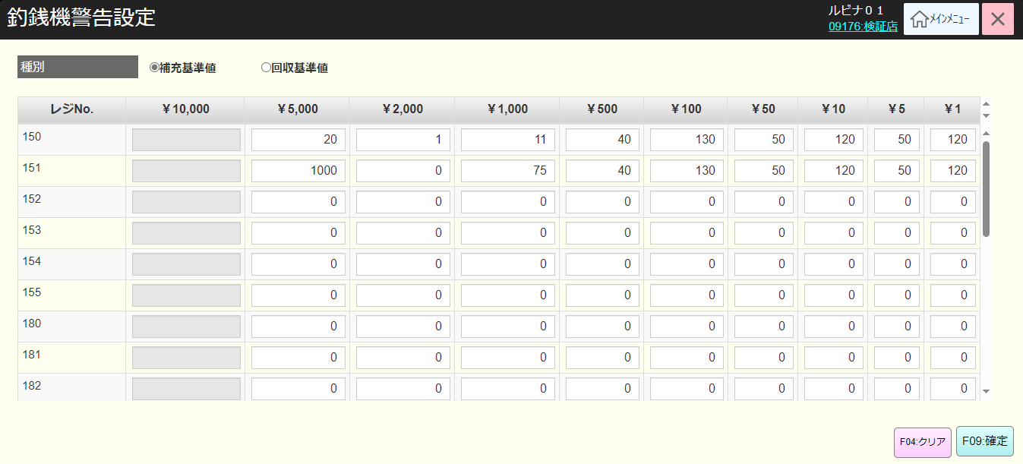
 |  |  |  |  |  |  |  |  |  |  |  | 33
 |  |  |  |  |  |  |  |  |  |  |  | 34
KN8101
補充・回収基準警告情報取得機能
AP8101
補充・回収基準警告情報設定リスト取得
 |  |  |  |  |  |  |  |  |  |  |  | 35
 |  |  |  |  |  |  |  |  |  |  |  | 36
最大15文字とありますが、区切り文字（，）を含めて15文字でしょうか？ ※「文字」ではなく「桁」ですかね...？
=>「,」を含まない数字の15桁
 |  |  |  |  |  |  |  |  |  |  |  | 37
 |  |  |  |  |  |  |  |  |  |  |  | 38
 |  |  |  |  |  |  |  |  |  |  |  | 39
 |  |  |  |  |  |  |  |  |  |  |  | 40
SC8101
釣銭機警告設定画面
 |  |  |  |  |  |  |  |  |  |  |  | 41
 |  |  |  |  |  |  |  |  |  |  |  | 42
 |  |  |  |  |  |  |  |  |  |  |  | 43
 |  |  |  |  |  |  |  |  |  |  |  | 44
最大15文字とありますが、区切り文字（，）を含めて15文字でしょうか？ ※「文字」ではなく「桁」ですかね...？
=>「,」を含まない数字の15桁
 |  |  |  |  |  |  |  |  |  |  |  | 45
 |  |  |  |  |  |  |  |  |  |  |  | 46
 |  |  |  |  |  |  |  |  |  |  |  | 47
補充基準値
 |  |  |  |  |  |  |  |  |  |  |  | 48
F09:確定
F04: クリア
回收基準値
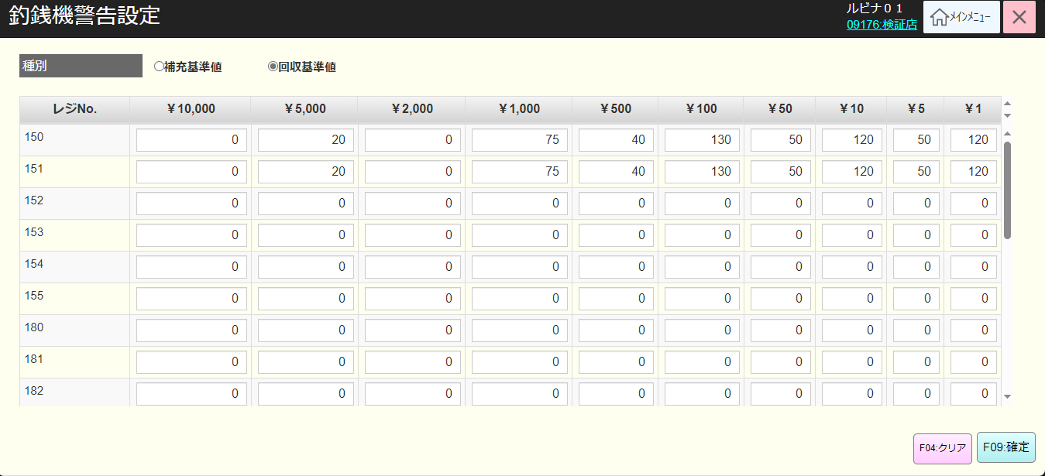
 |  |  |  |  |  |  |  |  |  |  |  | 49
 |  |  |  |  |  |  |  |  |  |  |  | 50
 |  |  |  |  |  |  |  |  |  |  |  | 1
 |  |  |  |  |  |  |  |  |  |  |  | 2
 |  |  |  |  |  |  |  |  |  |  |  | 3
金種として表示いただいている各種金額に区切り文字がありませんが、実際の画面では区切り文字が入る認識で良いですか？=> 正しいです（更新済み）
 |  |  |  |  |  |  |  |  |  |  |  | 4
KN8101
補充・回収基準警告情報取得機能
AP8101
補充・回収基準警告情報設定リスト取得
 |  |  |  |  |  |  |  |  |  |  |  | 5
 |  |  |  |  |  |  |  |  |  |  |  | 6
 |  |  |  |  |  |  |  |  |  |  |  | 7
 |  |  |  |  |  |  |  |  |  |  |  | 8
【Fxx：戻る】ボタンの追加
※ボタンについては後日統一だと思いますが。。。
=>ヘッダーに「ESC：前画面へ」の戻るボタンは既にあります。
ヘッダー部分は共通設計で再度記載されます。
 |  |  |  |  |  |  |  |  |  |  |  | 9
 |  |  |  |  |  |  |  |  |  |  |  | 10
81
 |  |  |  |  |  |  |  |  |  |  |  | 11
最大15文字とありますが、区切り文字（，）を含めて15文字でしょうか？ ※「文字」ではなく「桁」ですかね...？ =>「,」を含まない数字の15桁
 |  |  |  |  |  |  |  |  |  |  |  | 12
 |  |  |  |  |  |  |  |  |  |  |  | 13
 |  |  |  |  |  |  |  |  |  |  |  | 14
 |  |  |  |  |  |  |  |  |  |  |  | 15
 |  |  |  |  |  |  |  |  |  |  |  | 16
 |  |  |  |  |  |  |  |  |  |  |  | 17
▪画面に入力された設定値のバリデーションチェックを行う。
・エラーがある場合
‣設定変更がない場合、エラーモダールを表示する。メッセージ：更新データがありません。
‣ユーザが入力した各金種の枚数は99999以下であること。99999を超えた場合、エラーモダールを表示する。メッセージ：「{金種}枚数は99,999以下を入力してください。」
例： ¥5,000枚数は99,999以下を入力してください。
‣全て金種は設定入力必須。入力しない場合、エラーモダールを表示する。メッセージ: {金種}枚数を入力してください。
> 例：¥5,000枚数を入力してください。
・エラーがない場合、補充又は回収基準警告設定情報をデータベースに保存し、画面を再度ロードする。
 |  |  |  |  |  |  |  |  |  |  |  | 18
 |  |  |  |  |  |  |  |  |  |  |  | 19
KN8103
補充・回収基準警告情報設定機能
AP8102
補充・回収基準警告情報設定
 |  |  |  |  |  |  |  |  |  |  |  | 20
 |  |  |  |  |  |  |  |  |  |  |  | 21
 |  |  |  |  |  |  |  |  |  |  |  | 22
 |  |  |  |  |  |  |  |  |  |  |  | 23
 |  |  |  |  |  |  |  |  |  |  |  | 24
全体的に、設定変更がない場合でも更新する仕様としていたかと思います。
一度、確認をお願いいたします。
=> 現在、システムは設定に変更がない場合、更新を許可しないように処理しています。設定に変更がない場合でも更新を行うのは意味がないと思っていますが、ご検討宜しくお願い致します。
 |  |  |  |  |  |  |  |  |  |  |  | 25
成功
失敗
 |  |  |  |  |  |  |  |  |  |  |  | 26
 |  |  |  |  |  |  |  |  |  |  |  | 27
 |  |  |  |  |  |  |  |  |  |  |  | 28
MD_ERROR
Message validate
 |  |  |  |  |  |  |  |  |  |  |  | 29
 |  |  |  |  |  |  |  |  |  |  |  | 30
 |  |  |  |  |  |  |  |  |  |  |  | 31
 |  |  |  |  |  |  |  |  |  |  |  | 32
はい
 |  |  |  |  |  |  |  |  |  |  |  | 33
 |  |  |  |  |  |  |  |  |  |  |  | 34
81
 |  |  |  |  |  |  |  |  |  |  |  | 35
 |  |  |  |  |  |  |  |  |  |  |  | 36
 |  |  |  |  |  |  |  |  |  |  |  | 37
 |  |  |  |  |  |  |  |  |  |  |  | 38

